Hoja1
ID | País | Estado Socioeconómico | Apps Descargadas | Tiempo en Celular (horas) | LÍMITE INFERIOR | LÍMITE SUPERIOR | PUNTO MEDIO (MARCA DE CLASES) | FRECUENCIA ABSOLUTA | FRECUENCIA RELATIVA | FRECUENCIA ACOMULADA | FRECUENCIA RELATIVA ACUMULADA | LÍMITE INFERIOR | LÍMITE SUPERIOR | PUNTO MEDIO (MARCA DE CLASES) | FRECUENCIA ABSOLUTA | FRECUENCIA RELATIVA | FRECUENCIA ACUMULADA | FRECUENCIA RELATIVA ACUMULADA
1 | México | Medio | 75 | 4.5 | 2.5 | 3.6 | 3.05 | 10 | 20.00% | 10 | 20.00% | 30 | 44 | 37 | 7 | 14.00% | 7 | 14.00%
2 | Colombia | Bajo | 30 | 2.8 | 3.6 | 4.7 | 4.15 | 8 | 16.00% | 18 | 36.00% | 45 | 59 | 52 | 6 | 12.00% | 13 | 26.00%
3 | Argentina | Alto | 120 | 7.1 | 4.7 | 5.8 | 5.25 | 12 | 24.00% | 30 | 60.00% | 60 | 74 | 67 | 10 | 20.00% | 23 | 46.00%
4 | México | Medio | 60 | 5 | 5.8 | 6.9 | 6.35 | 13 | 26.00% | 43 | 86.00% | 75 | 89 | 82 | 9 | 18.00% | 32 | 64.00%
5 | Chile | Medio | 85 | 6.3 | 6.9 | 8 | 7.45 | 5 | 10.00% | 48 | 96.00% | 90 | 104 | 97 | 8 | 16.00% | 40 | 80.00%
6 | Perú | Bajo | 45 | 3.2 | 8 | 9.1 | 8.55 | 2 | 4.00% | 50 | 100.00% | 105 | 119 | 112 | 5 | 10.00% | 45 | 90.00%
7 | México | Medio | 90 | 5.8 |  |  |  | 50 | 100.00% |  |  | 120 | 134 | 127 | 5 | 10.00% | 50 | 100.00%
8 | Colombia | Medio | 70 | 4.1 |  |  |  |  |  |  |  | Total |  |  | 50 | 100.00%
9 | Argentina | Medio | 100 | 6.5
10 | México | Bajo | 50 | 3.9 | DATO MINIMO | 2.5
11 | Chile | Alto | 110 | 7.8 | DATO MAXIMO | 8.6 |  |  |  |  |  | TOTAL DE DATOS: | 50
12 | Perú | Medio | 65 | 4.9 | RANGO | 6.1 |  |  |  |  |  | DATO MÍNIMO | 30
13 | México | Medio | 80 | 5.3 | NÚMERO DE CLASE | 6 | ALBITRARIAMENTE |  |  |  |  | DATO MÁXIMO | 132
14 | Colombia | Bajo | 35 | 2.5 | AMPLITUD DE CLASE | 1.02 | 1.1 |  |  |  |  | RANGO | 102
15 | Argentina | Medio | 95 | 6 |  |  |  |  |  |  |  | NÚMERO DE CLASES | 7
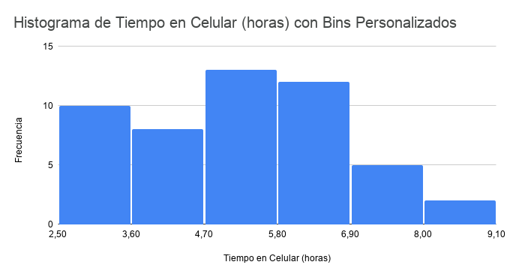
16 | México | Medio | 70 | 4.8 |  |  |  |  |  |  |  | AMPLITUD DE CLASE | 14.57
17 | Chile | Bajo | 40 | 3 |  |  |  |  |  |  |  | REGLA DE STURGES | 6.64
18 | Perú | Alto | 130 | 8.5
19 | México | Medio | 105 | 6.7 |  |  |  |  |  |  |  | AMPLITUD UTILIZADA | 15
20 | Colombia | Medio | 80 | 5.5
21 | México | Medio | 72 | 4.6
Histograma de Frecuencias de Apps Descargadas
Polígono de Frecuencias de Apps Descargadas
Ojiva de Frecuencias Acumuladas de Apps Descargadas
22 | Colombia | Bajo | 33 | 2.9
23 | Argentina | Alto | 125 | 7.3
24 | México | Medio | 63 | 5.1
25 | Chile | Medio | 88 | 6.4
26 | Perú | Bajo | 48 | 3.3
27 | México | Medio | 92 | 5.9
28 | Colombia | Medio | 73 | 4.2
29 | Argentina | Medio | 103 | 6.6
30 | México | Bajo | 52 | 4
31 | Chile | Alto | 112 | 7.9
32 | Perú | Medio | 68 | 5
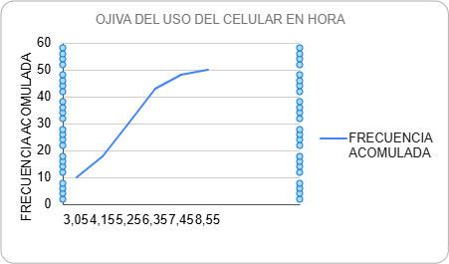
33 | México | Medio | 82 | 5.4
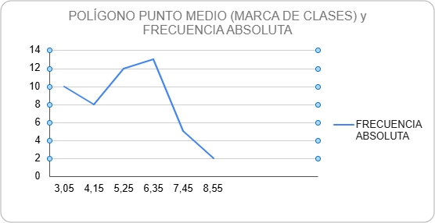
34 | Colombia | Bajo | 38 | 2.6
35 | Argentina | Medio | 98 | 6.1
36 | México | Medio | 71 | 4.7
37 | Chile | Bajo | 42 | 3.1
38 | Perú | Alto | 132 | 8.6
39 | México | Medio | 107 | 6.8
40 | Colombia | Medio | 83 | 5.6
41 | México | Medio | 78 | 5
42 | Colombia | Bajo | 36 | 2.7
43 | Argentina | Alto | 128 | 7.5
44 | México | Medio | 65 | 5.2
45 | Chile | Medio | 90 | 6.5
46 | Perú | Bajo | 47 | 3.4
47 | México | Medio | 95 | 6
48 | Colombia | Medio | 75 | 4.3
49 | Argentina | Medio | 105 | 6.7
50 | México | Bajo | 55 | 4.1

